Лист1
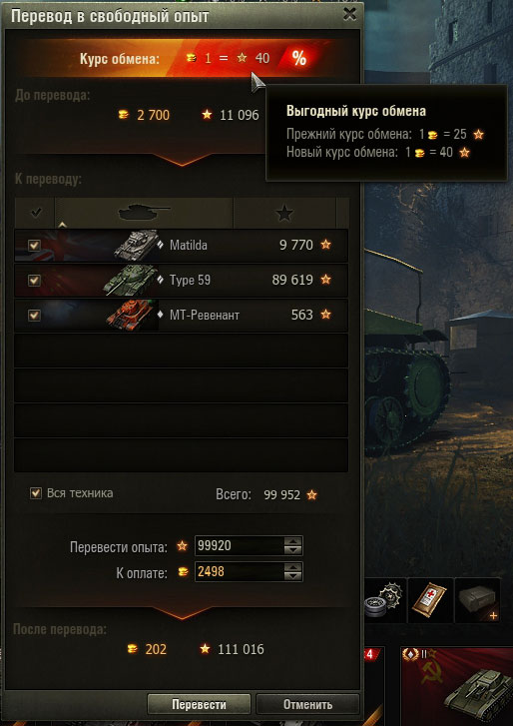
Предусловия: |  | Запущен клиент, осуществлён Вход, в Главном меню (*наверное?), нажата кнопка "Перевод в свободный опыт"
ID Case | Suit | Case | Steps | Expecting Results | Status
1 | Верхнее информационное поле | Курс обмена | Навести курсор на строку Курс обмена вверху окна | Появилось всплывающее окно, содержащее данные о прежнем курсе обена игровых валют и новом | Passed
2 |  | Баланс | Посмотреть на строку До перевода, ниже Курса обмена, вверху окна | Баланс игровых валют отображается корректно | Blocked
3 | Меню Выбора настроек перевода в центре окна Перевода | Содержание меню | Посмотреть на Меню Выбора настроек перевода, в центр окна Перевода | Меню содержит список доступной техники с названием, иконкой, количеством опыта рядом со знаком звезды, чек-боксы, графическую информацию о стране происхождения в виде фона строки танка. А также кнопки Галочка - выбрать все и сортировки списка : Танк - сортировка по названию и Звезда - сортировка по количеству очков Опыта | Retest
4 |  | Выбрать все | Нажать кнопку Галочка | Выбраны все доступные танки | Failed
5 |  |  | Повторно нажать кнопку Галочка | Снято выделение со всех танков | Blocked
6 |  | Сортировка: Название | Нажать кнопку Танк | Список танков отсортирован по названию, согласно алфавитному порядку | Passed
7 |  |  | Повторно Нажать кнопку Танк | Список танков отсортирован по названию, обратно алфавитному порядку | Passed
8 |  | Сортировка: Опыт | Нажать кнопку Звезда | Список танков отсортирован по количеству очков опыта, по возрастанию | Failed
9 |  |  | Повтороно нажать кнопку Звезда | Список танков отсортирован по количеству очков опыта, по убыванию | Blocked
10 |  | Чекбоксы | Поставить отметку в чек-боксе первого танка в списке | Метка появилась в чекбоксе первого танка, счётчик Всего опыта стал равен опыту выбранного танка | Retest
11 |  |  | Повторно кликнуть чекбокс первого танка | Метка снята, счётчик Всего опыта обнулён | Passed
12 |  |  | Поставить отметку в чекбоксе Вся техника | Метка в чекбоксе Вся техника поставлена, счётчик Всего опыта равен сумме опыта всех танков в списке | Passed
13 |  | Настройки количества единиц Перевода | Нажать стрелки вверх/вниз в поле ввода строки Перевести опыт | Значение количества опыта езменяется на единицу больше или меньше, а также изменяется количество ресурсов в строке информации После перевода, соответсвенно Курсу | Retest
14 |  |  | Нажать стрелки вверх/вниз в поле ввода строки К оплате | Значение количества Золота езменяется на единицу больше или меньше, а также изменяется количество ресурсов в строке информации После перевода, соответсвенно Курсу | Passed
15 |  |  | Набрать с клавиатуры количество опыта, меньшее чем на счётчике Всего | Отборажено введённое количество опыта. В строке К оплате изменилось значенеи Золота, согласно курсу. В строке После перевода также изменились значения, согласно курсу. Также активирована кнопка Перевести | Passed
16 |  |  | Набрать с клавиатуры количество Золота, меньшее чем в области Баланса | Отборажено введённое количество Золота. В строке К оплате изменилось значенеи Опыта, согласно курсу. В строке После перевода также изменились значения, согласно курсу. Также активирована кнопка Перевести | Passed
17 | Управление | Кнопка Перевести | Нажать кнопку Перевести | Осуществлён перевод. Информация, которая прежде была в области После перевода, теперь находится в области Баланса, в верхнем информационном поле | Passed
18 |  | Кнопка Отмена | Нажать кнопку Отмена | Окно Перевода закрыто | Failed
19 |  | Кнопка Закрыть | Открыть повторно окно Перевода в свободный опыт | Окно Перевода в опыт открыто | Passed
20 |  |  | Нажать кнопку Закрыть, в виде креста в правом верхнем углу окна | Окно Перевода в опыт открыто | Passed

Примечание: я не обладаю опытом игры в WoT, поэтому возможны неточности описания навигации по меню, представлении о функциях и т.п.

